学習内容
データ構造（リストの操作）

 | リストの操作を行うにあったって値の追加、
 | 値の挿入について

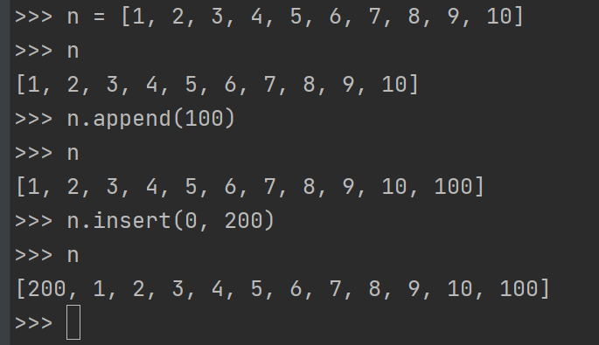

 |  |  |  |  |  |  | ←リストの最後に１００を追加

 |  |  |  |  |  |  | ←リストの最初（指定したインデックス）に
 |  |  |  |  |  |  | 200を追加。

 | また、appendで追加したものは、popで取り出すことができる。

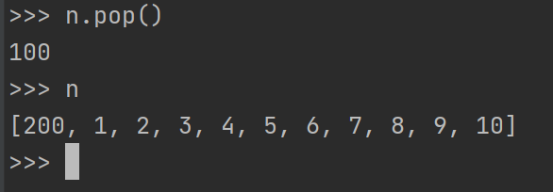
 |  |  |  |  |  | 100という値が返ってきて
 |  |  |  |  |  | リストを確認すると100が消えている。

 | 同様にinsertで追加されたものもpopで取り出すことができる。

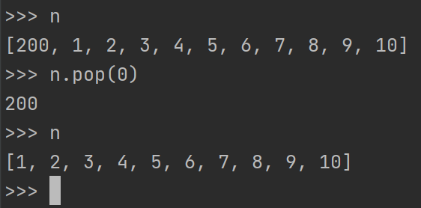
 |  |  |  |  |  | ２００という値が返ってきて
 |  |  |  |  |  | リストを確認すると200が消えている。

 | 以上のようにpopっで指定しない場合は後ろから、インデックスを指定するとそこからで他を抜き取ります。

 | del文

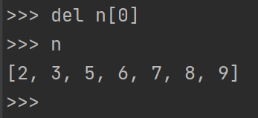
 |  |  |  |  | 指定したインデックスの値を消すことができる。

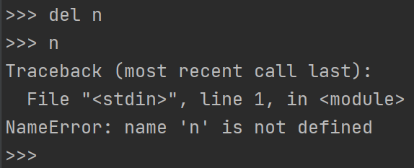
 |  |  |  |  | また、リスト自体も消すことができる強力なものである。

 | remove文

 | このようにｎを定義したとき

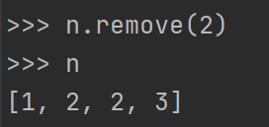
 |  |  |  |  |  | n.remove(2)とすることでリストｎから2を消す
 |  |  |  |  |  | 事ができる。

 | これを繰り返し、

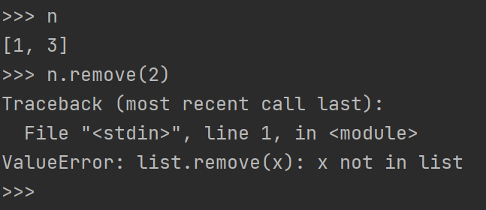
 |  |  |  |  |  |  | 配列から２という値がなくなった状態で
 |  |  |  |  |  |  | もう一度n.remove(2)と実行すると
 |  |  |  |  |  |  | エラー文が返ってきて2はありませんよ
 |  |  |  |  |  |  | と教えてくれる。

 | リストの結合

 |  |  |  |  |  | a,bをこのように定義したとき、

 | 新しいリストｘに対して

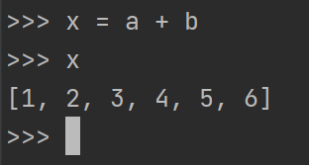
 |  |  |  |  |  | a,bを結合した状態で格納することができる。

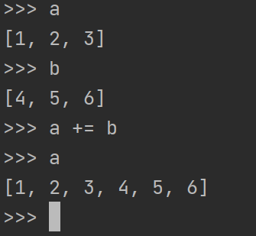
 |  |  |  | また、元々あるリストに対しても結合可能である。

 | extend文
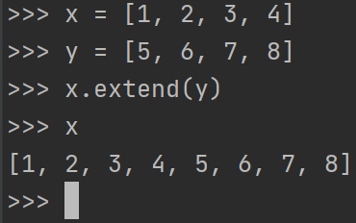
 |  |  |  |  | また、メソッドを使ってリストｘを拡張してｙと
 |  |  |  |  | 結合することができる。

データ構造（リストのメソッド）

 | リストのインデックスの調べ方として

 | リストｒに対して3の値のインデックスはどこにありますか？
 | というのを確認することができます。

 | また、上記の場合後ろの３のインデックスを調べたいときは、

 | 3という値に対して検索をかけるのですが、インデックスが3以降から探してください。
 | という意味で、r.index(3, 3)という書き方ができる。

 | 指定した値の個数の調べ方

 | countを使って3が何個あるかを確認することができます。

 | また、if文でも検索は可能で、

 | 5がある場合はexistと表示するifを組むこともできる。

 | 値のソート

 | sortメソッドで配列内の値をソートすることができる。

 | またその逆として
 | ソートメソッドのリバースの引数にTrueを渡すと。

 | 逆向きに並べてくれます。

 | リーバースで戻す

 | リバースメソッドで配列をソートしたときに戻すことができる。
 | あくまでも昇順降順を戻すだけで、最初に定義した配列には戻せないようだ。

 | 文字列の分割

 | 文字列を定義して「 」（スペース）で分割する場合
 | スプリットメソッドを使うことで実現できる。

 | リストの結合（文字列）

 | 先ほど分けた['My', 'name', 'is', 'Mike']に対して、
 | 「 」（スペース）を間に挟んで結合することもできる。

 | ジョインメソッドで実現可能だ。

データ構造（リストのコピー）

 | 上記のようにiを定義し、定義したiをｊに入れてそれぞれ表示させます。
 | 当たり前ですが、どちらも同じように表示されます。

 | ここで、ｊに対してインデックス０に100を代入すると。

 | 操作していないはずのいiに対してもデータの更新がかかってしまいました。
 | これはｃ言語でもあるような値渡しと参照渡しの違いによるもので、
 | 今回もｊ=iという文ではリストiのアドレスをｊに入れてくださいという意味になるため、
 | ｊの値を変えているように見えるが元をたどればiの値を変えていることになる。

 | これを回避するために

 | コピーメソッドを使ってｙにｘをコピーしたものを代入する事でリストｙに対して値を変更しても
 | ｘに影響を与えることはない

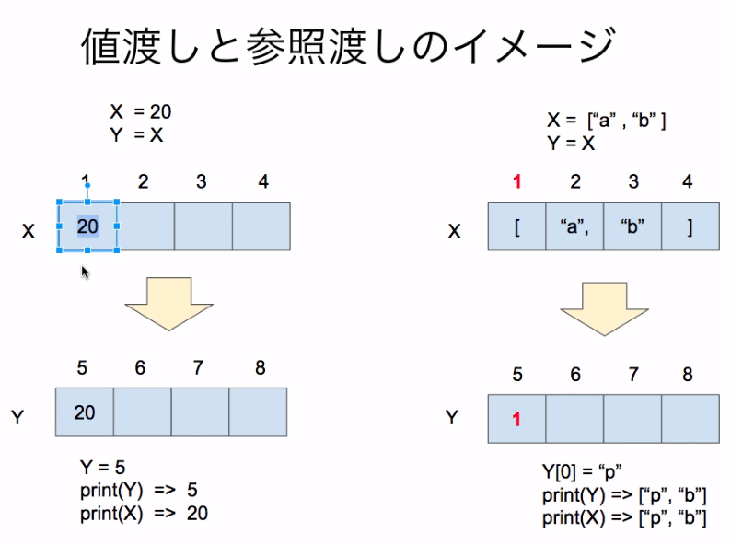

 | 直接値を入れるときはあまり気にしなくていいが、リストや辞書などを扱うときにはこのように参照
 | 渡しになるので気を付ける。

 | 先ほどの状況をオブジェクトのIDを見ながら確認すると、コピーメソッドを使わない場合は、

 | このように同じIDを参照していることが分かる。

 | コピーメソッドを使った場合は別のID（保存先が違う）となっている。

データ構造（タプル型）

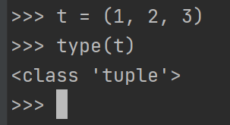
 |  |  |  |  |  | （）マルカッコでで囲んだ配列はタプル型と呼ばれる。

 | 特徴としては、

 | 一度定義したタプル型の配列には後から更新ができません。

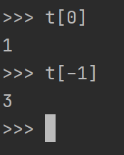
 |  | ただしこのように出力などはすることができます。

 | タプルに関してhelpコマンドでメソッドを確認すると、

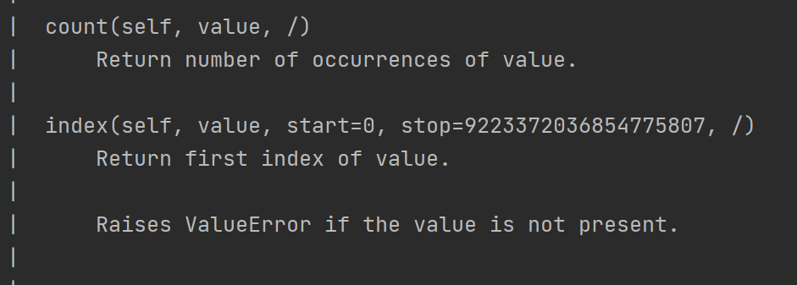

 | countとindexしかないことが確認できます。

 | ということで、タプル型はデータを読み込む専用の配列であるということが分かる。

 | また、タプルを定義する際に
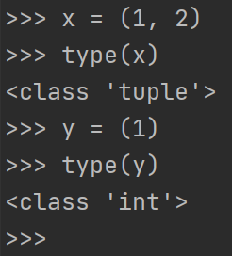
 |  |  | このように1つの場合タイプを確認するとint型となってしまう。

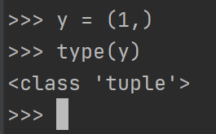
 |  |  |  |  | あまり、1つだけで定義することはないと思うが、
 |  |  |  |  | このように「,」を最後につけることでタプル型として
 |  |  |  |  | 成立させることができる。

 | ただし、タプル型の配列の中にリストを作成すると

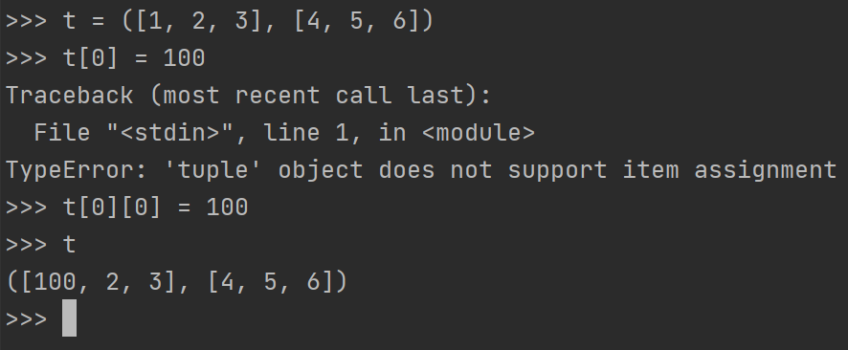

 | このようにタプル自体の変更はきかないが、タプル内のリストのの値は変更することができる。

データ構造（タプルのアンパッキング）

 | このようにタプルを使って代入する事ができる。

 | このように、タプルから変数を分けて格納することができる。

 | つまり、このように代入する事ができ、

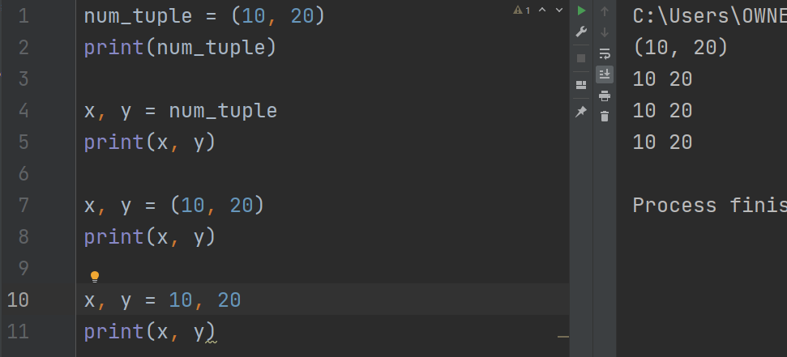

 | タプル型はカッコがなくてもカンマを付けることで成立するので、
 | 他の解説書がＰｙｔｈｏｎはこのように変数宣言できます。と書いてありますが、
 | これは正確に言うとタプル型のアンパッキングを行っているということになります。

 | またここで、変数を宣言する際の注意点として

 | このように最小、最大ぐらいの要素数ならば問題ないが、

 | このようにたくさん定義してしまうとどれがどれかわからなくなってしまうので
 | 注意。

 | アンパッキングの使い方として、

 | 値を入れ替えたいとき、

 | このように別の変数を定義して別の変数に一回逃がしてから入れ替えるというやり方があるが、
 | これでは3行かかってしまう。

 | ここで、アンパッキングを利用すると。

 | このように1行で表現することができる。

データ構造（辞書型）

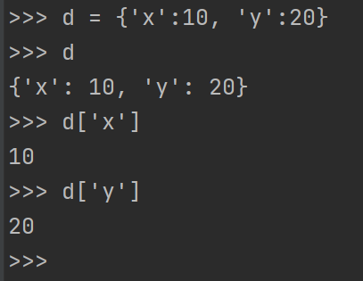
 |  |  |  |  |  | このように、’ｘ’に１０ ’ｙ’に２０をいれて、
 |  |  |  |  |  | それぞれｘの値、ｙの値を呼び出すと
 |  |  |  |  |  | 10、２０と出力することができる。

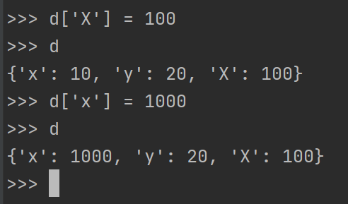
 |  |  |  |  |  | またのこのように、新しい値の追加
 |  |  |  |  |  | 更新なども行える。

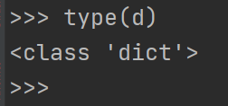
 |  |  |  |  |  | タイプを確認するとdictとなっている。

 |  |  |  |  |  | また、dictというコマンドで定義すると
 |  |  |  |  |  | このように自動で辞書の生成を行ってくれる。

データ構造（辞書型のメソッド）

 | keys
 |  |  |  |  |  |  | keysというメソッドを実行すると辞書のキーだけを
 |  |  |  |  |  |  | 抽出することができる。

 | values
 |  |  |  |  |  |  | valuesというメソッドで中身を見ることができる
 |  |  |  |  |  |  | 。

 | update
 |  |  |  |  |  | このようにｄ、ｄ２を定義した場合、

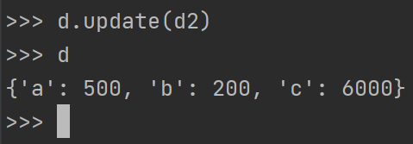
 |  |  |  |  |  | このようにupdateのメソッドを使うことで

 |  |  |  |  |  | aを500にして、ｃを追加することができました。

 | 最後に、配列に関して様々な使い方があることを学ぶことができた。
 | 単純に使えるものなのでさらに勉強を進めていきたいと思う。

